询价单
江苏省金坛中等专业学校 |  |  |  |  | 政府采购询价单
编号: |  |  |  |  | 日期:
序号 | 物品名称 | 品牌、规格型号及其它要求 | 数 量 | 计量 单位 | 政府采购报价 |  | 备注
 |  |  |  |  | 单价 | 小计
1 | 伺服驱动器 | JSDEP-15 | 个 | 2
2 | 伺服电机 | JSMA-LC03ABK | 个 | 2 |  |  | 按图片要求
3 | 三菱变频器 | FR-D740-0.4K-CHT | 个 | 1 |  |  | 按图片要求
4 | 角接触轴承 | 7202AC | 个 | 20
5 | 同步带 | 172XL（宽度12mm） | 根 | 5
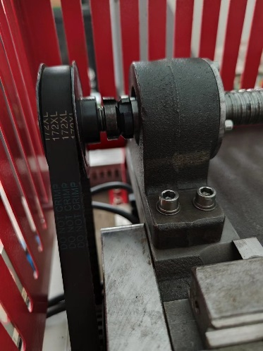
6 | 内六角螺丝 | M4X70（全牙） | 根 | 80 |  |  | 不锈钢304
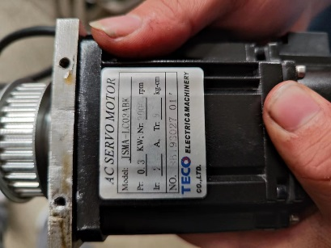
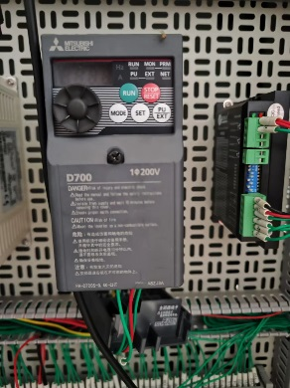
7
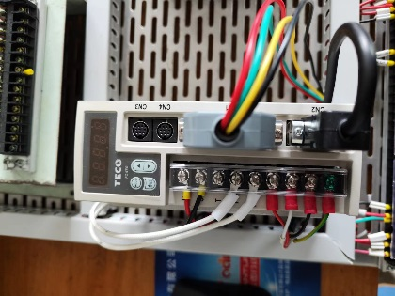
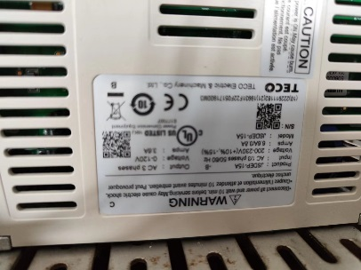
8
9
10
11

合 计
说明：1.本项目预算价为： |  | ￥6,000.00 | 元，超过预算价的报价为无效报价。
2.请各供应商务必在收到本询价单起48小时内（节假日顺延)填报完毕并送达学校，逾期视为放弃。
 | 报价单位（章）： |  | 询价单位： | 江苏省金坛中等专业学校
 | 报价人（签字）： |  | 联 系 人： | 陈亮
 | 联系电话： |  | 联系电话： | 051982334359
 | 报价日期： |  | 传 真： | 051982334308

